상품제안서
미소향 소고기 치즈복합 육포세트 | 상품코드: S48046

 |  |  |  |  |  |  | 02-713-8555 | www.synergygift.co.kr
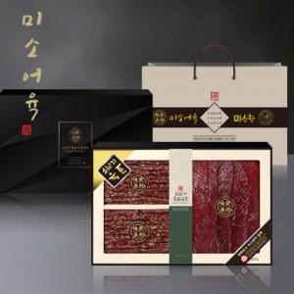

【상세/제작정보】 | <p style="text-align: center; " align="center">&nbsp;</p>

【인쇄/포장옵션】 | 스티커 / 포장불가능

【공급단가】 | 수량 | 20~ | 50~ | 100~ | 300~ | 500~
*VAT별도 | 단가 | 82,470원 | 79,850원 | 76,580원 | 74,610원 | 72,650원

【상품 URL】 | https://www.synergygift.co.kr:443/src/goods_detail.php?gdno=48046

